300000763338
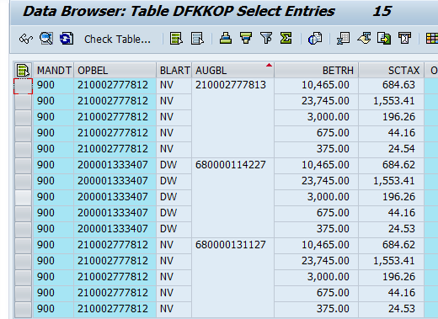
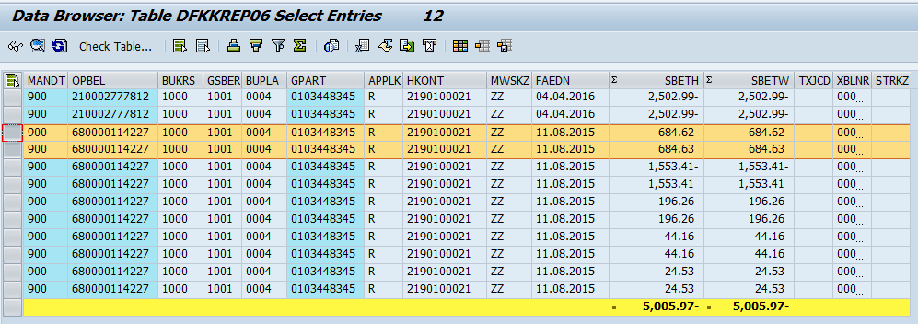
เลขรับเรื่อง 300000763338
ใบแจ้งหนี้ |  |  | วิธีการคิด | ราคาเต็ม (ก่อน vat) | ราคาครึ่งแรก (ก่อน vat) | ราคาครึ่งหลัง (ก่อน vat) | vat เต็ม | vat ครึ่งแรก | vat ครึ่งหลัง
1 | 300624 | ปักเสาพาดสายแรงต่ำพร้อมอุปกรณ์ (ราคาเต็ม) |  | 19,560.75 |  |  | 1,369.25
1 | 300624 | ปักเสาพาดสายแรงต่ำพร้อมอุปกรณ์ (ครึ่งแรก) | ราคาเต็ม (ก่อน vat)/2 ปัดเศษ |  | 9,780.38 |  |  | 684.62
1 | 300624 | ปักเสาพาดสายแรงต่ำพร้อมอุปกรณ์ (ครึ่งหลัง) | ราคาครึ่งแรก (ก่อน vat) - ราคาครึ่งหลัง (ก่อน vat) |  |  | 9,780.37 |  |  | 684.63
2 | 300639 | ติดตั้งไฟฟ้าสาธารณะ (ราคาเต็ม) |  | 44,383.18 |  |  | 3,106.82
2 | 300639 | ติดตั้งไฟฟ้าสาธารณะ (ครึ่งแรก) | ราคาเต็ม (ก่อน vat)/2 ปัดเศษ |  | 22,191.59 |  |  | 1,553.41
2 | 300639 | ติดตั้งไฟฟ้าสาธารณะ (ครึ่งหลัง) | ราคาครึ่งแรก (ก่อน vat) - ราคาครึ่งหลัง (ก่อน vat) |  |  | 22,191.59 |  |  | 1,553.41
3 | 300005 | สมทบก่อสร้าง 15(45)A230/400V3P4W (ราคาเต็ม) |  | 5,607.48 |  |  | 392.52
3 | 300005 | สมทบก่อสร้าง 15(45)A230/400V3P4W (ครึ่งแรก) | ราคาเต็ม (ก่อน vat)/2 ปัดเศษ |  | 2,803.74 |  |  | 196.26
3 | 300005 | สมทบก่อสร้าง 15(45)A230/400V3P4W (ครึ่งหลัง) | ราคาครึ่งแรก (ก่อน vat) - ราคาครึ่งหลัง (ก่อน vat) |  |  | 2,803.74 |  |  | 196.26
4 | 300154 | สมทบหม้อแปลง 15(45)A230/400V3P4W (ราคาเต็ม) |  | 1,261.68 |  |  | 88.32
4 | 300154 | สมทบหม้อแปลง 15(45)A230/400V3P4W (ครึ่งแรก) | ราคาเต็ม (ก่อน vat)/2 ปัดเศษ |  | 630.84 |  |  | 44.16
4 | 300154 | สมทบหม้อแปลง 15(45)A230/400V3P4W (ครึ่งหลัง) | ราคาครึ่งแรก (ก่อน vat) - ราคาครึ่งหลัง (ก่อน vat) |  |  | 630.84 |  |  | 44.16
5 | 300330 | ตรวจไฟฟ้า 15(45)A230/400V3P4W (ราคาเต็ม) |  | 700.93 |  |  | 49.07
5 | 300330 | ตรวจไฟฟ้า 15(45)A230/400V3P4W (ครึ่งแรก) | ราคาเต็ม (ก่อน vat)/2 ปัดเศษ |  | 350.47 |  |  | 24.53
5 | 300330 | ตรวจไฟฟ้า 15(45)A230/400V3P4W (ครึ่งหลัง) | ราคาครึ่งแรก (ก่อน vat) - ราคาครึ่งหลัง (ก่อน vat) |  |  | 350.46 |  |  | 24.54
ยอดรวม |  |  |  | 71,514.02 | 35,757.02 | 35,757.00 | 5,005.98 | 2,502.98 | 2,503.00
 |  |  |  | 5,005.98 |  |  |  |  | 76,520.00
 |  | dfkkop
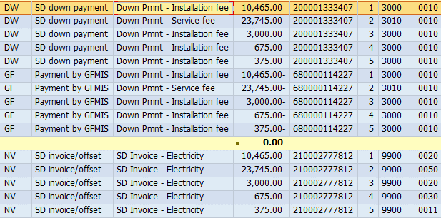
 |  | sum | vat | base | vat*2 | base*2
 |  | 10,465.00 | 684.62 | 9,780.38 | 1369.24 | 19560.76
 |  | 23,745.00 | 1,553.41 | 22,191.59 | 3106.82 | 44383.18
 |  | 3,000.00 | 196.26 | 2,803.74 | 392.52 | 5607.48
 |  | 675 | 44.16 | 630.84 | 88.32 | 1261.68
 |  | 375 | 24.53 | 350.47 | 49.06 | 700.94
 |  | 38,260.00 | 2,502.98 | 35,757.02 | 5,005.96 | 71,514.04
 |  |  |  |  |  | 76,520.00

 |  |  |  |  |  | 5005.98

